ゲームの流れ
キグルミ
ブレイカー
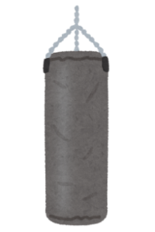

←バトルステージに移動
←トレーニング的な奴

PRESS ANY BUTTON
←開始時や負けた後ここで起きるところから始まる

ステージクリア時に次の道が開く

死んだら煙になって消える

最後に倒した場所に
スキルがドロップする

家から出たらステージの選択から始まる
雑魚敵戦、ステージは10個ほど作りランダムで選ばれるようにする

タイトル画面の詳細
キグルミ
ブレイカー
見た目は後で考える

押したらすぐにゲーム画面に移行する

PRESS ANY BUTTON

ゲーム画面(バトル外)の詳細
家

ダンジョンに進む
家の中を自由に歩き回ることができる

ここでトレーニングできるみたいな感じ
スキルを選んで試せるかどうかは要相談

タイトルからこのシーンに来た時ゆっくり起きるところから始まる
負けた後にここで飛び起きるところから始まる(夢か...的な)

バトル画面(雑魚戦)


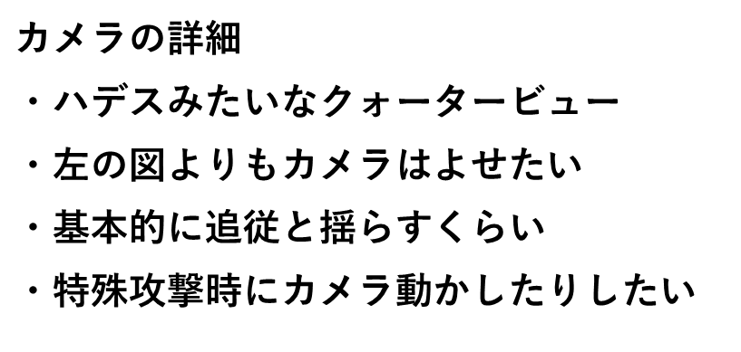




チャージゲージの詳細(名前は後で決める)
・赤ゲージが下からたまっていく
・MAXで黄色ゲージにする
・MAX時は目立たせるための演出を少し入れたい

80
100

HPバーの詳細
・ダメージを受けたら赤いゲージが出て少しずつ減っていく
・50%以下になったら黄色に変化
・20%以下になったら赤色に変化(赤で点滅させるもありかも)

バトル画面(ボス戦)
